Vi phạm
Thời gian | Loại vi phạm | Lý do | Hình ảnh
2026-05-17 15:00:26 | Mask | Phát hiện thiếu: MASK | 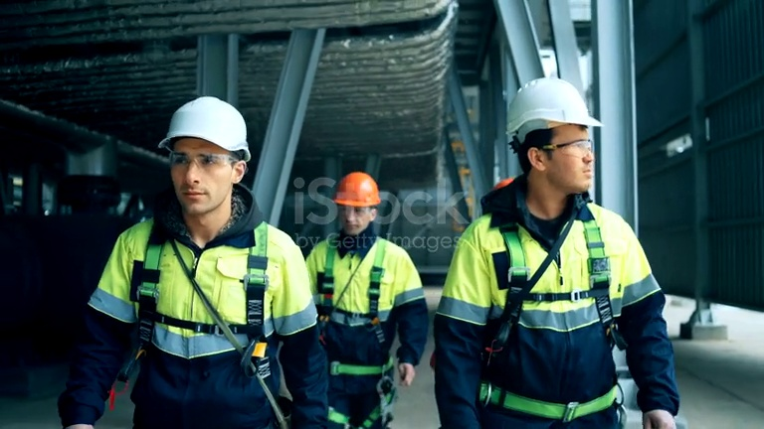
2026-05-17 15:00:32 | Mask | Phát hiện thiếu: MASK | 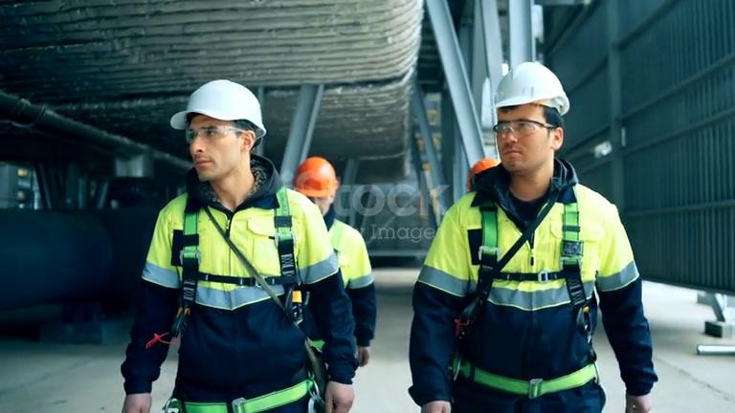
2026-05-17 15:00:37 | Mask | Phát hiện thiếu: MASK | 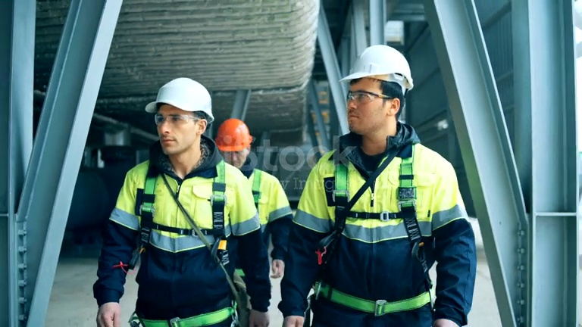
2026-05-17 15:00:43 | Mask | Phát hiện thiếu: MASK | 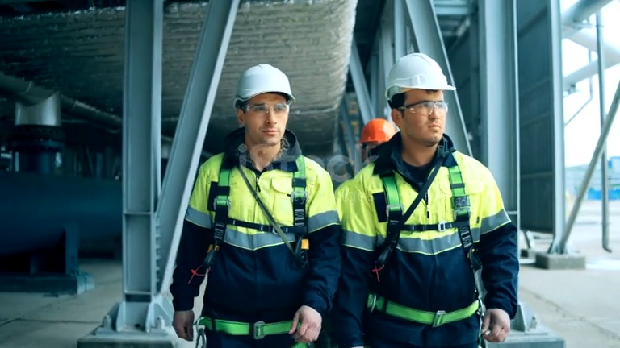
2026-05-17 15:00:48 | Mask | Phát hiện thiếu: MASK | 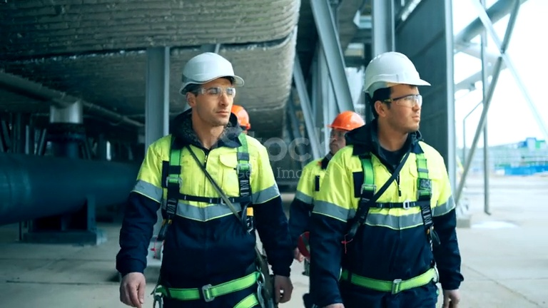
2026-05-17 15:01:34 | Mask | Phát hiện thiếu: MASK | 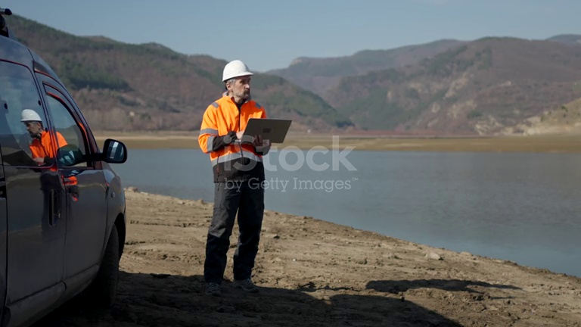
2026-05-17 15:01:47 | Mask | Phát hiện thiếu: MASK | 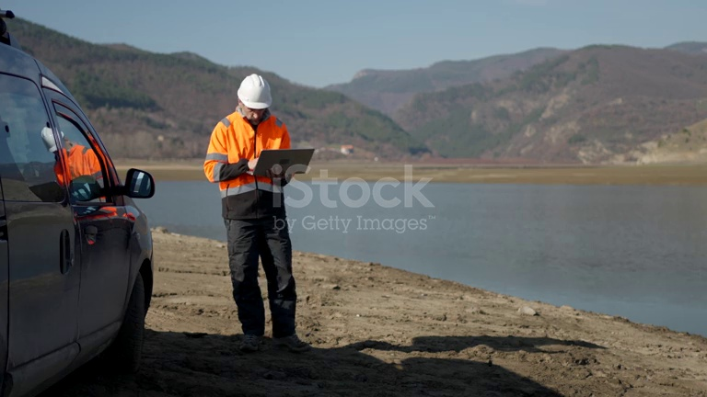
2026-05-17 15:01:53 | Mask | Phát hiện thiếu: MASK | 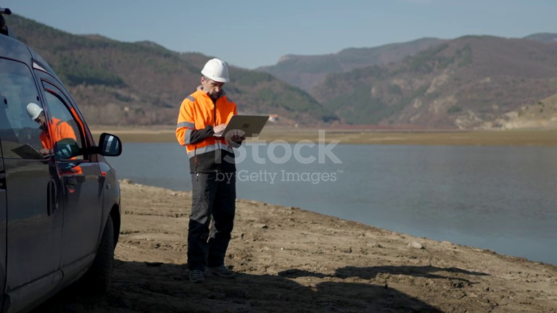
2026-05-17 15:02:04 | Mask | Phát hiện thiếu: MASK | 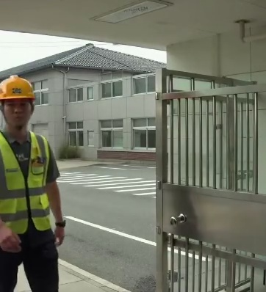
2026-05-17 15:02:16 | Safety Vest, Mask | Phát hiện thiếu: SAFETY VEST, MASK | 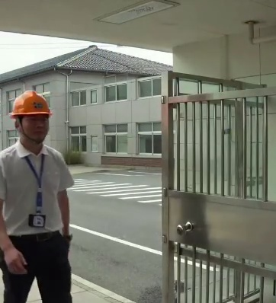
2026-05-17 15:02:23 | Mask | Phát hiện thiếu: MASK | 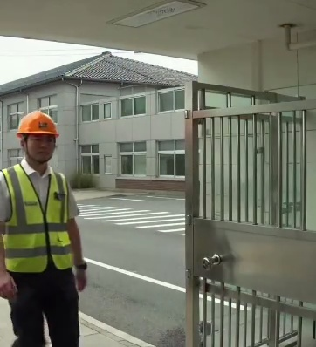
2026-05-17 15:02:35 | Mask | Phát hiện thiếu: MASK | 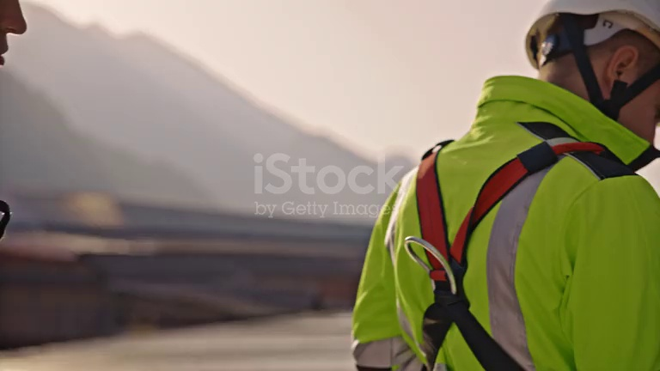
2026-05-17 15:02:40 | Hardhat, Mask | Phát hiện thiếu: HARDHAT, MASK | 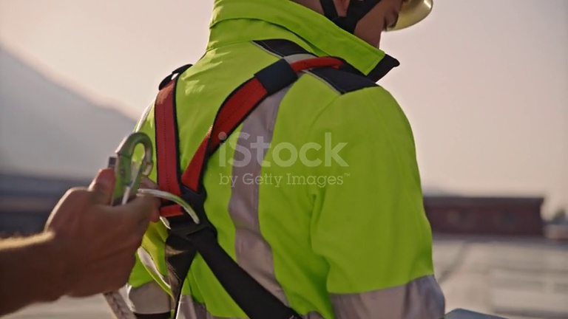
2026-05-17 15:02:45 | Hardhat, Mask | Phát hiện thiếu: HARDHAT, MASK | 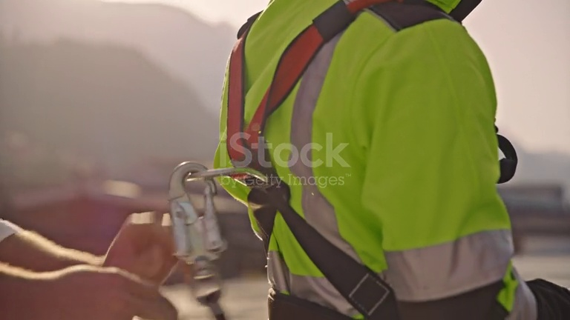
2026-05-17 15:02:50 | Hardhat, Mask | Phát hiện thiếu: HARDHAT, MASK | 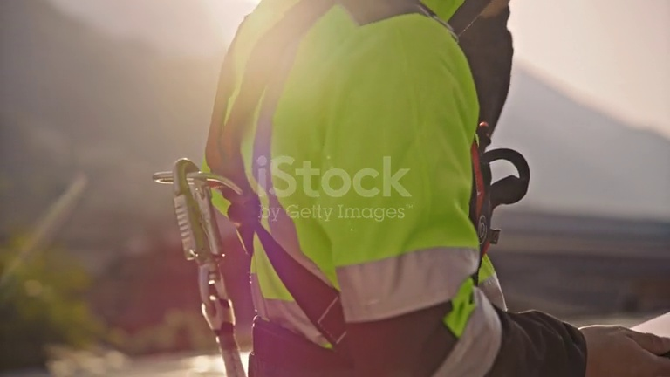
2026-05-17 15:03:00 | Mask | Phát hiện thiếu: MASK | 
2026-05-17 15:03:05 | Mask | Phát hiện thiếu: MASK | 
2026-05-17 15:03:10 | Mask | Phát hiện thiếu: MASK | 
2026-05-17 15:03:15 | Mask | Phát hiện thiếu: MASK | 
2026-05-17 15:03:20 | Mask | Phát hiện thiếu: MASK | 
2026-05-17 15:03:25 | Mask | Phát hiện thiếu: MASK | 
2026-05-17 15:03:31 | Mask | Phát hiện thiếu: MASK | 
2026-05-17 15:03:36 | Mask | Phát hiện thiếu: MASK | 